Sheet1
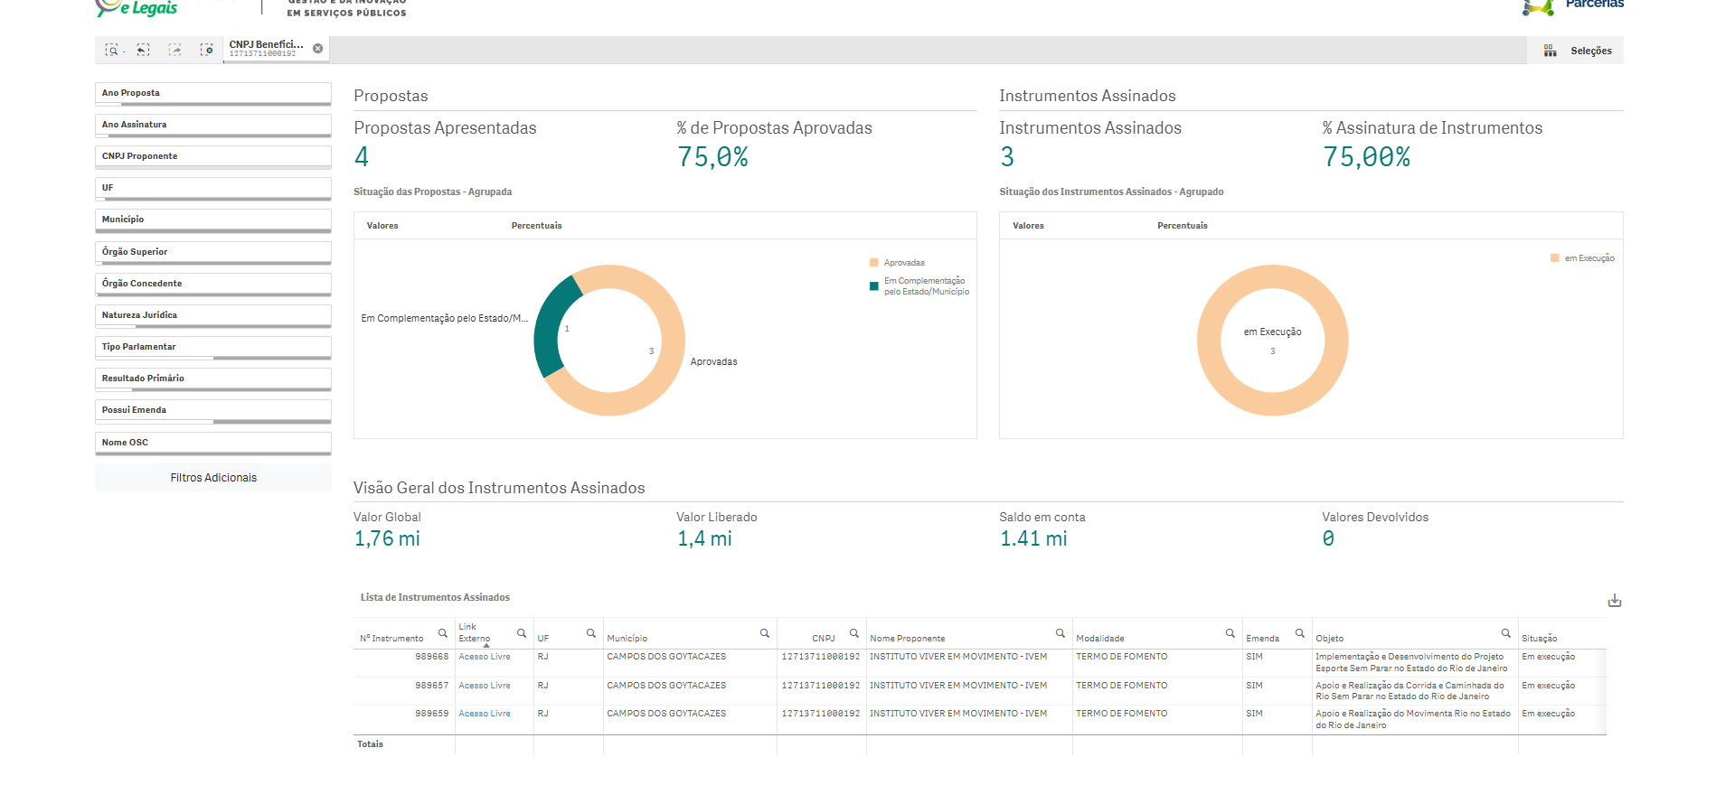
Nº Instrumento | Link Externo | UF | Município | CNPJ | Nome Proponente | Modalidade | Emenda | Objeto | Situação | Órgão Concedente | Natureza Jurídica | Início Vigência | Fim Vigência | Instrumentos Assinados | Valor Global | Valor Emenda | Valor Empenhado | Valor Liberado | Total em Movimentações Financeiras | Saldo em conta | Vl Devolvido
989668 | https://discricionarias.transferegov.sistema.gov.br/voluntarias/ConsultarProposta/ResultadoDaConsultaDePropostaDetalharProposta.do?idProposta=2151259&Usr=guest&Pwd=guest | RJ | CAMPOS DOS GOYTACAZES | 12713711000192 | INSTITUTO VIVER EM MOVIMENTO - IVEM | TERMO DE FOMENTO | SIM | Implementação e Desenvolvimento do Projeto Esporte Sem Parar no Estado do Rio de Janeiro | Em execução | MINISTERIO DO ESPORTE | Organização da Sociedade Civil | 24/12/2025 | 24/05/2027 | 1 | 800,000.00 | R$ 800,000.00 | 800,000.00 | 800,000.00 | 0.00 | 810,082.94 | 0.00
989657 | https://discricionarias.transferegov.sistema.gov.br/voluntarias/ConsultarProposta/ResultadoDaConsultaDePropostaDetalharProposta.do?idProposta=2151260&Usr=guest&Pwd=guest | RJ | CAMPOS DOS GOYTACAZES | 12713711000192 | INSTITUTO VIVER EM MOVIMENTO - IVEM | TERMO DE FOMENTO | SIM | Apoio e Realização da Corrida e Caminhada do Rio Sem Parar no Estado do Rio de Janeiro | Em execução | MINISTERIO DO ESPORTE | Organização da Sociedade Civil | 29/12/2025 | 29/12/2026 | 1 | 600,000.00 | R$ 600,000.00 | 600,000.00 | 600,000.00 | 0.00 | 604,452.95 | 0.00
989659 | https://discricionarias.transferegov.sistema.gov.br/voluntarias/ConsultarProposta/ResultadoDaConsultaDePropostaDetalharProposta.do?idProposta=2151262&Usr=guest&Pwd=guest | RJ | CAMPOS DOS GOYTACAZES | 12713711000192 | INSTITUTO VIVER EM MOVIMENTO - IVEM | TERMO DE FOMENTO | SIM | Apoio e Realização do Movimenta Rio no Estado do Rio de Janeiro | Em execução | MINISTERIO DO ESPORTE | Organização da Sociedade Civil | 29/12/2025 | 29/12/2026 | 1 | 364,000.00 | R$ 364,000.00 | 364,000.00 | 0.00 | 0.00 | 0.00 | 0.00

